AM und Bildung
Arbeitmarkt und Bildung in Wien
 | Mar-24

Arbeitsmarktdaten im Kontext von Bildungsabschlüssen:
Das mit Abstand höchste Arbeitslosigkeitsrisiko haben Personen, die keinen über die Pflichtschule hinausgehenden Bildungsabschluss vorweisen können.

Wichtige Arbeitsmarktdaten auf einen Blick

 |  |  | Veränd. zum Vorjahr
 | Bestand/Quote |  | absolut | in%

Arbeitslose Personen | 117,040 |  | 12,306 | 11.7%
Frauen | 47,815 |  | 4,095 | 9.4%
Männer *) | 69,225 |  | 8,211 | 13.5%
Unselbständig Beschäftigte | 915,805 |  | 5,782 | 0.6%
Frauen | 445,098 |  | 4,079 | 0.9%
Männer *) | 470,707 |  | 1,703 | 0.4%
Arbeitslosenquote - nationale Berechnung | 11.3% |  | 1.0% | -Punkte
Frauen | 9.7% |  | 0.7% | -Punkte
Männer *) | 12.8% |  | 1.3% | -Punkte

 | arbeitslose Personen |  | offene Stellen

 | Bestand | Anteil | Bestand | Anteil

Gesamt | 117,040 | 100% | 16,756 | 100%
maximal Pflichtschule | 56,922 | 48.6% | 6,470 | 38.6%
Lehre | 22,429 | 19.2% | 5,027 | 30.0%
Mittlere technisch-gewerbliche Schule | 732 | 0.6% | 34 | 0.2%
Mittlere kaufmännische Schule | 1,906 | 1.6% | 61 | 0.4%
sonstige mittlere Schule | 2,440 | 2.1% | 751 | 4.5%
Allgemeinbildende höhere Schule | 10,777 | 9.2% | 135 | 0.8%
Höhere technisch-gewerbliche Schule | 2,130 | 1.8% | 811 | 4.8%
Höhere kaufmännische Schule | 1,798 | 1.5% | 329 | 2.0%
sonstige höhere Schule | 3,076 | 2.6% | 1,736 | 10.4%
Akademie | 356 | 0.3% | 66 | 0.4%
Fachhochschule | 1,361 | 1.2% | 680 | 4.1%
Universität, Hochschule, Pädagogische Hochschule | 12,928 | 11.0% | 653 | 3.9%

48,6% der arbeitslosen Personen hat lediglich Pflichtschulausbildung, 19,2% verfügen über einen Lehrabschluss; in Summe weisen 67,8% aller arbeitslosen Personen maximal Lehrausbildung auf. Personen mit Lehrabschluss sind allerdings im Vorteil: 30,0% der (sofort verfügbaren) offenen Stellen verlangt diese Qualifikation.

Bestand arbeitsloser Personen nach Ausbildung und Geschlecht

 | Frauen N = 47.815 | Männer *) N = 69.225
Pflichtschule | 46.3% | 50.2%
Lehre | 15.4% | 21.7%
BMS | 5.1% | 3.8%
AHS | 10.0% | 8.6%
BHS | 6.4% | 5.7%
Uni, FH, Akademie | 16.5% | 9.8%

Bei der differenzierten Betrachtung arbeitsloser Personen nach Geschlecht zeigt sich ein Unterschied beim Anteil von Personen mit Pflichtschulausbildung (Männer: 50,2%, Frauen: 46,3%), noch deutlicher ist der Unterschied beim Anteil von Personen mit Lehrabschluss: 15,4% der arbeitslosen Frauen, aber 21,7% der arbeitslosen Männer haben eine Lehrausbildung absolviert.

Arbeitslosenquote1 nach Ausbildung

 | Mrz 24 | Mrz 23 | ALQ-Gesamt | ALQ-Gesamt
Pflichtschulausbildung | 30.9% | 30.0% | 11.3% | 10.3%
Lehrausbildung | 11.5% | 10.4% | 11.3% | 10.3%
BMS | 7.5% | 5.8% | 11.3% | 10.3%
AHS | 8.7% | 8.7% | 11.3% | 10.3%
BHS | 6.3% | 5.8% | 11.3% | 10.3%
Akadem. Ausbildung, FH | 4.2% | 3.6% | 11.3% | 10.3%

Arbeitslosenquote1 nach Ausbildung im Zeitverlauf

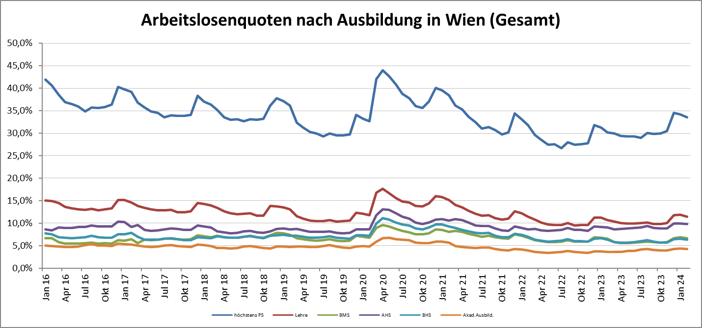

1 Vorgemerkte Arbeitslose einer Bildungsebene bezogen auf das Arbeitskräftepotential (Arbeitslose + unselbstständig Beschäftigte des Jahres) derselben Bildungsebene; die Gliederung der Beschäftigtenbasis nach Bildungsabschluss wurde nach Ergebnissen der Arbeitskräfteerhebung (unselbeständig Erwerbstätige nach LFK) errechnet

verwendete Abkürzungen:
AHS: Allgemeinbildende höhere Schule
BHS: Berufsbildende höhere Schule (Höhere technisch-gewerbliche Schule, Höhere kaufmännische Schule, Sonstige höhere Schule)
BMS: Berufsbildende mittlere Schule (Mittlere technisch-gewerbliche Schule, Mittlere kaufmännische Schule, Sonstige mittlere Schule)

*) Männer und Personen mit alternativem Geschlechtseintrag

